c5-1
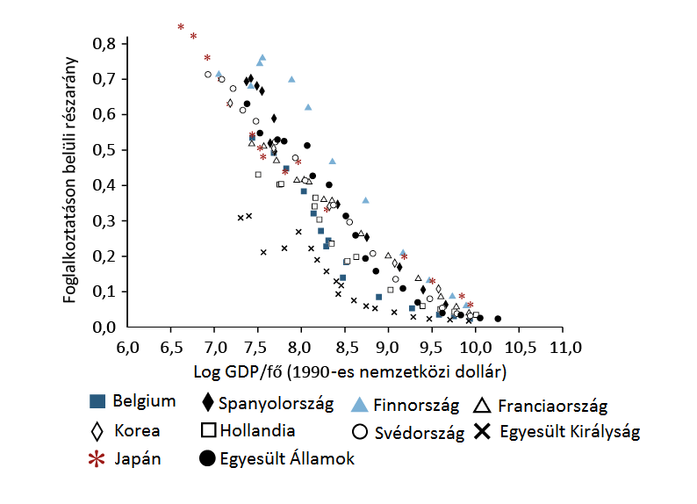
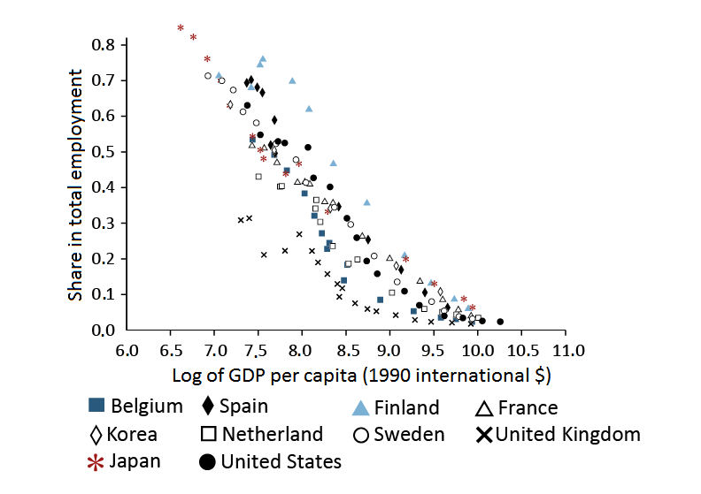
Cím: | A mezőgazdaság foglalkoztatási súlyának és a gazdaság termelékenységének kapcsolata
Title: | The relationship between the share of agriculture in total employment and economic productivity
Megjegyzés: | 1800-2000 közötti adatok alapján
Note: | On the basis of data between 1800 and 2000
Forrás: | Herrendorf és szerzőtársai (2013)
Source: | Herrendorf et al. (2013)

Tengelyfelirat: | Log GDP/fő (1990-es nemzetközi dollár); Foglalkoztatáson belüli részarány
 | Log of GDP per capita (1990 international $); Share in total employment

c5-2
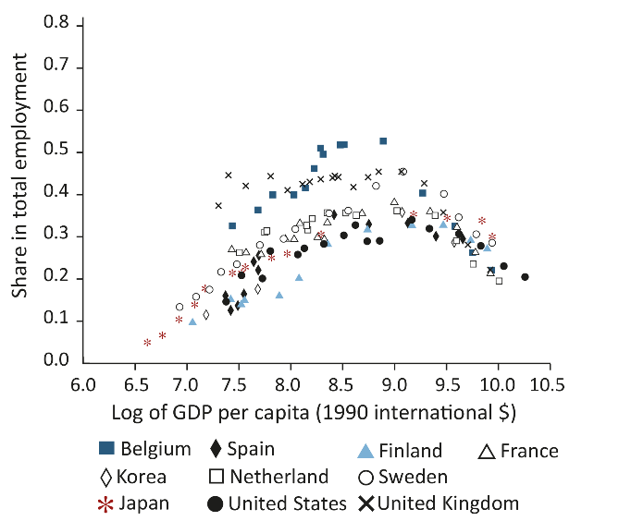
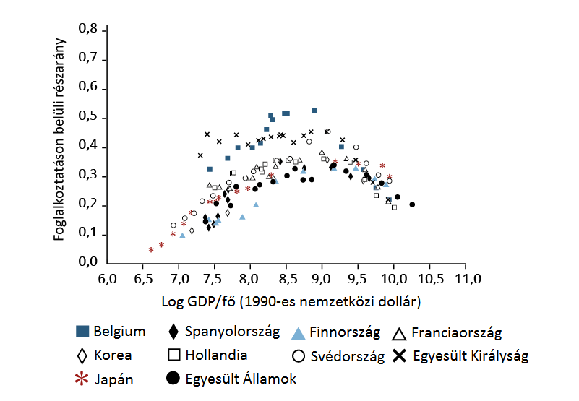
Cím: | Az ipar foglalkoztatási súlyának és a gazdaság termelékenységének kapcsolata
Title: | The relationship between the share of industry in total employment and economic productivity
Megjegyzés: | 1800-2000 közötti adatok alapján
Note: | On the basis of data between 1800 and 2000
Forrás: | Herrendorf és szerzőtársai (2013)
Source: | Herrendorf et al. (2013)

Tengelyfelirat: | Log GDP/fő (1990-es nemzetközi dollár); Foglalkoztatáson belüli részarány
 | Log of GDP per capita (1990 international $); Share in total employment

 |  | ábrák elérhetőek: http://www.nber.org/papers/w18996.pdf

c5-3
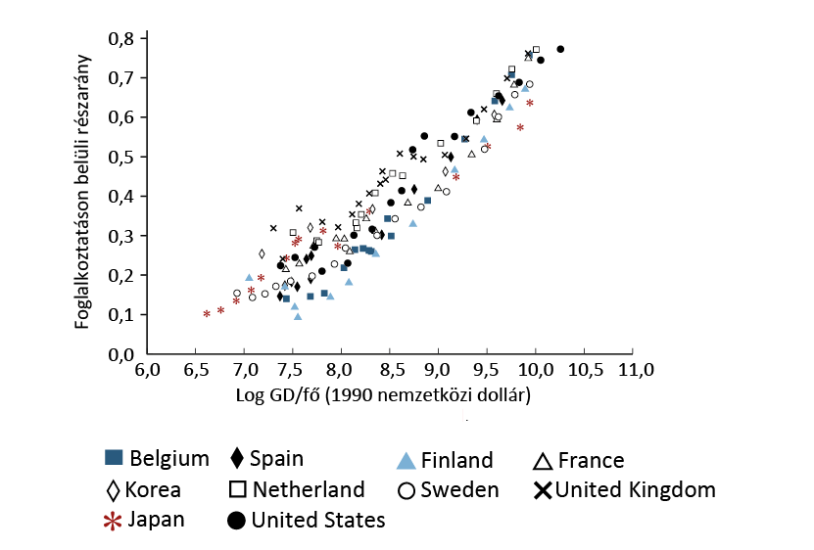
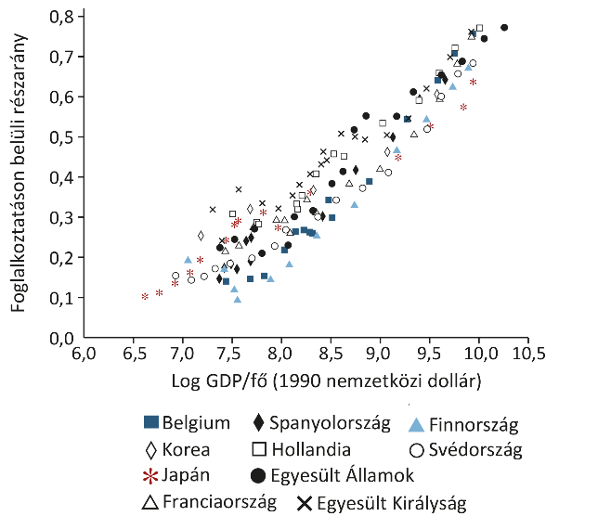
Cím: | A szolgáltatások foglalkoztatási súlyának és a gazdaság termelékenységének kapcsolata
Title: | The relationship between the share of services in total employment and economic productivity
Megjegyzés: | 1800-2000 közötti adatok alapján
Note: | On the basis of data between 1800 and 2000
Forrás: | Herrendorf és szerzőtársai (2013)
Source: | Herrendorf et al. (2013)

Tengelyfelirat: | Log GDP/fő (1990-es nemzetközi dollár); Foglalkoztatáson belüli részarány
 | Log of GDP per capita (1990 international $); Share in total employment
 |  | ábrák elérhetőek: http://www.nber.org/papers/w18996.pdf

c5-4
Cím: | A határköltség görbe eltolódása a termelékenyégbővülés hatására
Title: | Shift of the marginal cost curve due to productivity growth
Megjegyzés:
Note:
Forrás: | MNB
Source: | MNB

Tengelyfelirat: | Mennyiség
 | Quantity
 | Ár
 | Price

Ár
Mennyiség
Keresleti görbe
MC1
MC2
MC3
MC4
Price
Quantity
Demand curve
MC1
MC2
MC3
MC4

c5-5
Cím: | A Ford T-model ára és az ahhoz kapcsolódó árbevétel
Title: | Evolution of the Ford Model T price and revenue
Megjegyzés:
Note:
Forrás: | Wikipedia, MNB
Source: | Wikipedia, MNB

Tengelyfelirat: | Ár (dollár)
 | Ár (USD)
 | Árbevétel (millió dollár)
 | Turnover (million USD)
 | Ár | Árbevétel (millió dollár)
ÉV | Price | Turnover
1909 | 825 | 8.79945
1910 | 900 | 17.145
1911 | 680 | 23.70344
1912 | 590 | 40.57607
1913 | 525 | 89.360775
1914 | 440 | 89.17348
1915 | 390 | 120.18318
1916 | 345 | 173.00439
1917 | 500 | 367.51
1918 | 500 | 332.038
1919 | 500 | 249.171
1920 | 395 | 371.71159
1920 | 395 | 183.063145
1921 | 325 | 315.77325
1922 | 319 | 415.040373
1923 | 364 | 732.0495
1924 | 265 | 509.34272
1925 | 260 | 497.0433
1926 | 360 | 559.6074
1927 | 360 | 143.901

c5-6
Cím: | A munkatermelékenység és az ágazati deflátor változása közötti összefüggés az USA és Franciaország esetében (1960 - 2016)
Title: | The relation between the labour productivity and sectoral deflator for USA and France (1960 - 2016)
Megjegyzés:
Note:
Forrás: | AMECO, MNB számítások
Source: | AMECO, MNB calculations

Tengelyfelirat: | Termelékenység változása (1960=100)
 | Change in Productivity (1960=100)
 | Ágazati deflátor változása (1960=100)
 | Change in deflator (1960=100)
 |  | Mezőgazdaság | Ipar | Építőipar | Szolgáltatások
 |  | Agriculture | Industry | Construction | Services
USA | USA | 473.03503699 | 456.68903439 | 53.9573552 | 184.51070991
 |  | 222.96894715 | 400.578785 | 2600.9372205 | 819.91690591
Franciaország | France | 1411.7966525 | 776.71380092 | 180.08255488 | 234.78781442
 |  | 269.33967648 | 515.18495784 | 1828.4468826 | 1329.6870354

c5-7
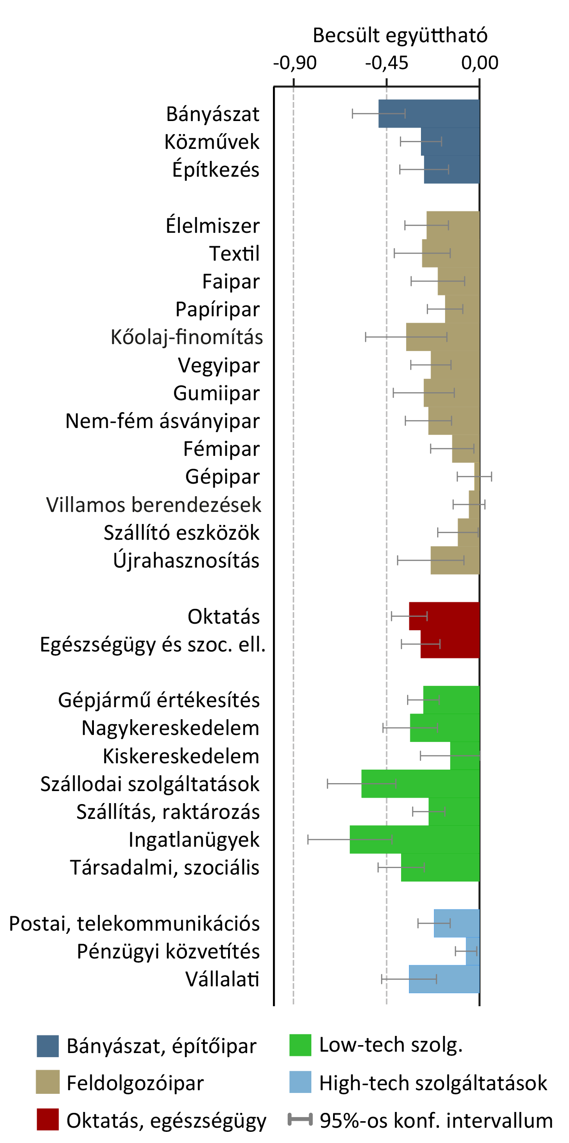
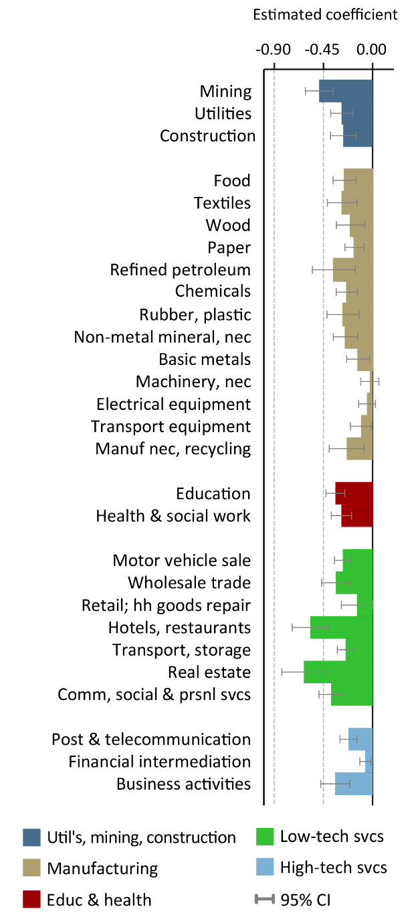
Cím: | Ágazati direkt, indirekt és nettó foglalkoztatási hatások 19 fejlett ipari országban, 1970-2007
Title: | Sectoral direct, indirect and net employment effects in 19 developed countries, 1970-2007
Megjegyzés: | Az eredeti ábrától eltérések lehetségesek
Note: | Alterations to the original format may be possible
Forrás: | Autor-Salomons (2017) alapján saját szerkesztés
Source: | MNB based on Autor-Salomons (2017)

Tengelyfelirat: | Becsült koefficiens
 | Estimated coefficient

 | Bányászat | Közművek | Építőipar | Élelmiszer | Textíliák | Fa | Papír | Finomított olaj | Vegyi anyagok | Műanyag | Nem fém ásványi anyagok mns | Fémek | Gépipar mns | Villamossági eszköz | Szállítási eszköz | Feldolgozóipar mns | Oktatás | Egészség és szoc. ell. | Gépjermű eladás | Nagykereskedelem | Kiskereskedelem | Szálláshely, vendéglátás | Szállítás, raktározás | Ingatlanügyek | Kommunális, szociális és személyes szolg. | Posta és telekommunikáció | Pénzügyi közvetítés | Adminisztratív tevékenységek
 | Mining | Utilities | Construction | Food | Textiles | Wood | Paper | Refined petroleum | Chemicals | Rubber, plastic | Non-metal mineral nec | Basic metals | Machinery nec | Electrical equipment | Transport equipment | Manufacturing nec | Education | Health & social work | Motor vehicle sale | Wholesale trade | Retail sale trade | Hotels, restaurants | Transport, storage | Real estates | Comm, social & personal services | Post & telecommunication | Financial intermediation | Business activities
 | -0.5 | -0.3 | -0.28 | -0.27 | -0.3 | -0.2 | -0.15 | -0.4 | -0.3 | -0.35 | -0.23 | -0.15 | -0.05 | -0.1 | -0.2 | -0.3 | -0.4 | -0.35 | -0.33 | -0.4 | -0.2 | -0.6 | -0.25 | -0.7 | -0.4 | -0.15 | -0.05 | -0.3

c5-8
Cím: | A termelékenység és foglalkoztatás átlagos éves változása néhány kiemelt ágazatban Magyarországon, 2001-2016
Title: | Average annual change in productivity and employment in selected industries in Hungary, 2001-2016
Megjegyzés: | A-mezőgazdaság, erdőgazdálkodás, halászat, C-feldolgozóipar, F-építőipar, G-I-kereskedelem, szállítás, szálláshely-szolgáltatás és vendéglátás, J-információ és kommunikáció, K-pénzügyi és biztosítási tevékenység, M-N-szakmai, tudományos és műszaki tevékenység; adminisztratív és szolgáltatást támogató tevékenységek. A termelékenység számításánál felhasznált hozzáadott érték 2010-es konstans árakon szerepel euróban. A foglalkoztatottak száma a hazai koncepció alapján számolt statisztikák.
Note: | A-Agriculture, forestry and fishing, C-Manufacturing, F-Construction, G-I-Wholesale and retail trade, transport, accomodation and food service activities, J-Information and communication, K-Financial and insurance activities, M-N-Professional, scientific and technical activities; administrative and support service activities. Value added used for calculating productivity is expressed in euros at constant 2010 prices. The number of employed persons are calculated according to the domestic concept.
Forrás: | Eurostat
Source: | Eurostat

Tengelyfelirat: | egy foglalkoztatottra jutó bruttó hozzáadott érték (átlagos éves növekedési ráta, %); foglalkoztatottak száma (átlagos éves növekedési ráta, %)
 | Gross value added per person employed (average annual growth rate, %); Number of persons employed (average annual growth rate, %)

 | 2001-2016 |  | 2008-2016
 | termelékenység | foglalkoztatás | termelékenység | foglalkoztatás
A | 10.93 | -3.77 | 11.32 | -1.20
C | 4.08 | -1.27 | 1.06 | -0.97
F | -0.59 | 0.49 | 0.14 | -1.57
G-I | 1.70 | 0.57 | -0.32 | 0.57
J | 2.29 | 3.27 | -0.02 | 3.42
K | -1.11 | 0.49 | -2.25 | 0.06
M-N | -1.72 | 5.82 | -2.94 | 6.49

c5-9a
Cím: | A feltalálók által benyújtott összes szabadalom ágazat (felső panel), illetve technológia (alsó panel) szerint, 1981-2015
Title: | The total number of patents submitted by inventors by sector (upper panel) and technology (lower panel), 1981-2015
Megjegyzés: | Az adatpontok az egyes időintervallumok átlagos értékeit mutatják. PCT statisztikák a feltaláló országa szerint.
Note: | Data points show the averages of the given time intervals. PCT statistics on the basis of the inventor's country.
Forrás: | OECD
Source: | OECD

Tengelyfelirat: | szabadalmak száma (ezer db)
 | Number of patents (thousand)

 | Biotechnology | Selected environment-related technologies | ICT | Medical technology | Nanotechnology | Pharmaceuticals | Human necessities | Performing operations; Transporting | Chemistry; Metallurgy | Textiles; Paper | Fixed Constructions | Mechanical Eng.; Lighting; Heating; Weapons; Blasting | Physics | Electricity | Total (right axis)
 | Biotechnológia | Kiemelt környezetvédelmi technológiák | Info-kommunikációs technológiák | Orvostechnológia | Nanotechnológia | Gyógyszertechnológia | Emberi szükségletek | Szállítási műveletek; Közlekedés | Vegyészet; Fémgyártás | Textilipar; Papírgyártás | Építőipar | Gépgyártás; Világítás; Fűtés; Fegyverek; Robbanóanyagok | Fizika | Elektromosság | Összesen (jobb tengely)
1981-1985 | 189 | 313 | 1,115 | 314 | 8 | 192 | 670 | 857 | 530 | 69 | 204 | 463 | 713 | 550 | 4,057
1986-1990 | 991 | 748 | 3,117 | 929 | 39 | 896 | 2,097 | 2,249 | 1,934 | 216 | 444 | 1,060 | 1,980 | 1,357 | 11,337
1991-1995 | 3,065 | 1,859 | 6,984 | 2,633 | 150 | 3,359 | 6,277 | 4,967 | 5,999 | 584 | 979 | 2,155 | 4,160 | 3,194 | 28,316
1996-2000 | 6,998 | 4,114 | 21,398 | 5,544 | 458 | 7,377 | 13,536 | 9,879 | 12,161 | 1,078 | 1,831 | 4,269 | 10,973 | 10,982 | 64,710
2001-2005 | 11,322 | 8,811 | 44,400 | 9,851 | 1,533 | 12,544 | 22,896 | 16,055 | 18,674 | 1,538 | 2,920 | 7,566 | 23,125 | 21,938 | 114,754
2006-2010 | 10,273 | 17,404 | 59,282 | 12,765 | 2,023 | 12,421 | 29,167 | 21,326 | 21,765 | 1,652 | 4,243 | 12,600 | 30,058 | 34,586 | 155,435
2011-2015 | 10,640 | 21,945 | 75,834 | 15,051 | 1,484 | 11,154 | 32,038 | 26,286 | 24,503 | 1,794 | 5,783 | 16,983 | 38,904 | 45,806 | 192,105

c5-9b
Cím: | A feltalálók által benyújtott összes szabadalom ágazat (felső panel), illetve technológia (alsó panel) szerint, 1981-2015
Title: | The total number of patents submitted by inventors by sector (upper panel) and technology (lower panel), 1981-2015
Megjegyzés: | Az adatpontok az egyes időintervallumok átlagos értékeit mutatják. PCT statisztikák a feltaláló országa szerint.
Note: | Data points show the averages of the given time intervals. PCT statistics on the basis of the inventor's country.
Forrás: | OECD
Source: | OECD

Tengelyfelirat: | Szabadalmak száma (ezer db)
 | Number of patents (thousand)

 | Biotechnology | Selected environment-related technologies | ICT | Medical technology | Nanotechnology | Pharmaceuticals | Human necessities | Performing operations; Transporting | Chemistry; Metallurgy | Textiles; Paper | Fixed Constructions | Mechanical Engineering; Lighting; Heating; Weapons; Blasting | Physics | Electricity | Total (right axis)
 | Biotechnológia | Kiemelt környezetvédelmi technológiák | Info-kommunikációs technológiák | Orvostechnológia | Nanotechnológia | Gyógyszertechnológia | Emberi szükségletek | Szállítási műveletek; Közlekedés | Vegyészet; Fémgyártás | Textilipar; Papírgyártás | Építőipar | Gépgyártás; Világítás; Fűtés; Fegyverek; Robbanóanyagok | Fizika | Elektromosság | Összesen (jobb tengely)
1981-85 | 189 | 313 | 1,115 | 314 | 8 | 192 | 670 | 857 | 530 | 69 | 204 | 463 | 713 | 550 | 4,057
1986-90 | 991 | 748 | 3,117 | 929 | 39 | 896 | 2,097 | 2,249 | 1,934 | 216 | 444 | 1,060 | 1,980 | 1,357 | 11,337
1991-95 | 3,065 | 1,859 | 6,984 | 2,633 | 150 | 3,359 | 6,277 | 4,967 | 5,999 | 584 | 979 | 2,155 | 4,160 | 3,194 | 28,316
1996-2000 | 6,998 | 4,114 | 21,398 | 5,544 | 458 | 7,377 | 13,536 | 9,879 | 12,161 | 1,078 | 1,831 | 4,269 | 10,973 | 10,982 | 64,710
2001-2005 | 11,322 | 8,811 | 44,400 | 9,851 | 1,533 | 12,544 | 22,896 | 16,055 | 18,674 | 1,538 | 2,920 | 7,566 | 23,125 | 21,938 | 114,754
2006-2010 | 10,273 | 17,404 | 59,282 | 12,765 | 2,023 | 12,421 | 29,167 | 21,326 | 21,765 | 1,652 | 4,243 | 12,600 | 30,058 | 34,586 | 155,435
2011-2015 | 10,640 | 21,945 | 75,834 | 15,051 | 1,484 | 11,154 | 32,038 | 26,286 | 24,503 | 1,794 | 5,783 | 16,983 | 38,904 | 45,806 | 192,105

c5-10
Cím: | A V4 országok vezető technológiák szabadalmaiból való részesedése (2010-2012)
Title: | Top technologies share in patent for the V4 countries (2010-2012)
Megjegyzés:
Note:
Forrás: | OECD
Source: | OECD

 |  | Semiconductor devices | Manufacture of electrical equipment | Manufacture of batteries | Data processing devices | Multiplex communication systems | Sensitive semiconductor devices | Secondary cells, batteries | Reducing Greenhouse Gases | Electric drive for hybrid vehicles | Stereoscopic television systems | Digital data transfer | Human interface for digital data transfer | Arrangement of batteries' circuit | Electroluminescent light sources | Manage wireless resources | Mobile applications | Renewable energy sources | Thermal protection of lighting equipment | Solar panels | Monitoring of wireless communication
 |  | Félvezető eszközök | Elektromos eszközök gyártása | Elemek gyártása | Adatfeldolgozó eszközök | Multiplex kommunikációs rendszerek | Érzékeny félvezető eszközök | Másodlagos sejtek, akkumulátorok | Üvegházhatású gázok csökkentése | Elektromos meghajtó hibrid járművekhez | Sztereoszkópikus televíziós rendszerek | Digitális adatátvitel | Human interface a digitális adatátvitelhez | Akkumulátorok áramköri elrendezése | Elektrolumineszcens fényforrások | Vezeték nélküli források kezelése | Mobil alkalmazások | Megújuló energiaforrások | Világítóberendezések termikus védelme | Napkollektorok | Vezeték nélküli kommunikáció monitorozása
 | CZ | 0.0000 | 0.0000 | 0.0114 | 0.0098 | 0.0006 | 0.0286 | 0.0472 | 0.0000 | 0.0000 | 0.0002 | 0.0292 | 0.0574 | 0.0333 | 0.0842 | 0.0080 | 0.0330 | 0.0285 | 0.1013 | 0.0470 | 0.0006
 | HU | 0.0006 | 0.0037 | 0.0148 | 0.0208 | 0.0113 | 0.0000 | 0.0027 | 0.0280 | 0.0360 | 0.0082 | 0.0188 | 0.0000 | 0.0789 | 0.0699 | 0.0781 | 0.0800 | 0.0343 | 0.1270 | 0.1183 | 0.4800
 | PL | 0.0045 | 0.0167 | 0.0000 | 0.0021 | 0.0221 | 0.0261 | 0.0250 | 0.0526 | 0.0568 | 0.1125 | 0.0622 | 0.0813 | 0.0190 | 0.0153 | 0.1002 | 0.0946 | 0.2042 | 0.0823 | 0.3897 | 0.2814
 | SK | 0.0000 | 0.0000 | 0.0000 | 0.0000 | 0.0000 | 0.0053 | 0.0000 | 0.0000 | 0.0000 | 0.0000 | 0.0234 | 0.0000 | 0.0133 | 0.0000 | 0.0000 | 0.0000 | 0.0310 | 0.0000 | 0.0381 | 0.0000

 | HU | PL | CZ | SK
Semiconductor devices | 0.00063792854495 | 0.0044654998146 | 0 | 0
Manufacture of electrical equipment | 0.0036890053484 | 0.016676325548 | 0 | 0
Manufacture of batteries | 0.014837703574 | 0 | 0.01137557274 | 0
Data processing devices | 0.020824250239 | 0.0020824250239 | 0.0098449411054 | 0
Multiplex communication systems | 0.011265326376 | 0.022061264153 | 0.00056599784839 | 0
Sensitive semiconductor devices | 0 | 0.026066903067 | 0.028623571598 | 0.0053356560648
Secondary cells, batteries | 0.002654430204 | 0.024975775102 | 0.047182496877 | 0
Reducing Greenhouse Gases | 0.028035893321 | 0.052567299977 | 0 | 0
Electric drive for hybrid vehicles | 0.036004144367 | 0.056848649001 | 0 | 0
Stereoscopic television systems | 0.0082323549517 | 0.11247618293 | 0.00015065866981 | 0
Digital data transfer | 0.018845783052 | 0.06224523862 | 0.029165027882 | 0.02341771201
Human interface for digital data transfer | 0 | 0.081343104801 | 0.057418662213 | 0
Arrangement of batteries' circuit | 0.07892504319 | 0.019011720006 | 0.03327051001 | 0.013308204004
Electroluminescent light sources | 0.069886456417 | 0.015303603595 | 0.084169819773 | 0
Manage wireless resources | 0.078144140198 | 0.10020601259 | 0.0079940396002 | 0
Mobile applications | 0.079982667215 | 0.094618447766 | 0.032979360038 | 0
Renewable energy sources | 0.034323874713 | 0.20420156093 | 0.028534794753 | 0.030971352179
Thermal protection of lighting equipment | 0.12697941843 | 0.082322373379 | 0.1012695863 | 0
Solar panels | 0.11826483147 | 0.38967444471 | 0.047006183016 | 0.038149945636
Monitoring of wireless communication | 0.48002631194 | 0.28136456225 | 0.00057168439812 | 0

c5-11
Cím: | Kulcstechnológiák és a természetes kapcsolódásaik
Title: | Key Enabling Technologies and their natural interrelations
Megjegyzés: | A vonalak vastagsága a kapcsolódások erősségét mutatja
Note: | The thickness of the lines shows the strength of the relationship
Forrás: | Európai Bizottság (2014) 24.o alapján MNB
Source: | MNB based on European Commission (2014), pp 24.

Tengelyfelirat:

Fotonika
Mikro és nanoelektronika
Ipari biotechnológia
Nanotechnológia
Haladó gyártási technológiák
Korszerű anyagtechnológia
Photonics
Mikro- & Nanoelectronics
Industrial Biotechnology
Nanotechnology
Advanced Manufacturing Technologies
Advanced Materials

c5-12
Cím: | A korszerű anyagtechnológiát alkalmazó és exportáló országok (inverz rangsor, 2011)
Title: | Relative positions in using and trading advanced materials (inverse ranking, 2011)
Megjegyzés: | A legmagasabb pontszám jelenti a legjobb helyezést.
Note: | The highest point is attributed to the best performer.
Forrás: | Európai Bizottság (2017) alapján MNB
Source: | MNB based on European Commission (2017)

Tengelyfelirat: | Külkereskedelem
 | Trade
 | Technológia
 | Technology
 | Külkereskedelem | Technológia
 | Trade | Technology
BE | 28 | 28
DE | 25 | 25
HU | 21 | 9
IT | 18 | 22
IE | 26 | 15
AT | 13 | 26
UK | 19 | 19
FR | 15 | 27
PL | 24 | 16
CZ | 27 | 10
EE | 23 | 7
ES | 14 | 17
NL | 22 | 24
PT | 8 | 13
FI | 20 | 21
SE | 16 | 12
SK | 7 | 20
LT | 10 | 1
BG | 9 | 3
RO | 4 | 14
HR | 2 | 4
MT | 12 | 6
CY | 1 | 5
LU | 17 | 23
DK | 6 | 11
GR | 5 | 8
LV | 3 | 2
SI | 11 | 18

c5-13a
Cím: | A szabadalmak számának növekedése kiemelt technológiai területek szerint az OECD országokban és Ázsia egyes országaiban, 1985=1
Title: | Increase in the number of patents in seed technological fields in the OECD countries and in selected Asian economies, 1985=1
Megjegyzés: | PCT (Patent Cooperation Treaty) statisztikák a feltaláló országa szerint.
Note: | PCT (Patent Cooperation Treaty) statistics on the basis of the inventor's country.
Forrás: | OECD
Source: | OECD

Tengelyfelirat: | szabadalmak száma, 1985=1
 | Number of patents, 1985=1

 | Total | Biotechnology | ICT | Nanotechnology | Medical technology | Pharmaceuticals | Selected environment-related technologies
 | Összes szabadalom | Biotechnológia | Info-kommunikációs technológiák | Nanotechnológia | Orvostechnológia | Gyógyszertechnológia | Kiemelt környezetvédelmi technológiák
1985 | 1.00 | 1.00 | 1.00 | 1.00 | 1.00 | 1.00 | 1.00
1986 | 1.16 | 1.20 | 1.15 | 1.16 | 1.13 | 1.09 | 1.37
OECD
1987 | 1.33 | 1.41 | 1.36 | 2.04 | 1.32 | 1.34 | 1.40
OECD
1988 | 1.77 | 2.30 | 1.85 | 2.11 | 1.87 | 2.12 | 1.95
1989 | 2.11 | 3.17 | 2.00 | 3.42 | 2.42 | 2.84 | 2.16
1990 | 2.98 | 4.64 | 2.83 | 5.49 | 2.93 | 4.31 | 3.13
1991 | 3.53 | 5.69 | 3.13 | 5.31 | 3.74 | 6.25 | 3.71
1992 | 3.90 | 6.63 | 3.35 | 8.22 | 4.66 | 7.04 | 4.26
1993 | 4.50 | 7.76 | 3.73 | 10.60 | 5.58 | 8.86 | 4.86
1994 | 5.27 | 9.13 | 4.54 | 14.49 | 6.26 | 10.22 | 5.75
1995 | 6.21 | 10.10 | 5.83 | 14.81 | 7.37 | 11.52 | 6.39
1996 | 7.45 | 12.32 | 7.46 | 19.82 | 8.37 | 13.32 | 7.52
1997 | 8.85 | 14.17 | 9.35 | 23.63 | 9.70 | 15.64 | 8.38
1998 | 10.41 | 17.13 | 11.71 | 30.11 | 11.39 | 18.40 | 9.72
1999 | 11.85 | 20.49 | 14.38 | 38.78 | 12.93 | 21.60 | 12.78
2000 | 14.46 | 24.48 | 19.78 | 49.19 | 15.28 | 25.96 | 16.23
2001 | 16.72 | 29.32 | 24.39 | 74.85 | 17.02 | 30.06 | 18.76
2002 | 17.15 | 29.60 | 24.53 | 95.29 | 18.89 | 30.98 | 20.72
2003 | 17.76 | 28.51 | 23.81 | 109.19 | 20.85 | 31.69 | 22.22
2004 | 19.33 | 27.02 | 26.16 | 117.37 | 21.89 | 32.08 | 24.64
2005 | 21.50 | 25.67 | 29.06 | 142.90 | 23.21 | 31.63 | 29.16
2006 | 23.30 | 25.20 | 31.42 | 145.03 | 25.22 | 32.78 | 33.75
2007 | 24.67 | 25.11 | 33.20 | 144.30 | 27.55 | 31.98 | 39.31
2008 | 24.97 | 26.73 | 32.95 | 144.92 | 25.88 | 31.06 | 46.15
2009 | 23.37 | 24.73 | 30.72 | 132.94 | 25.39 | 28.22 | 47.83
2010 | 23.98 | 23.76 | 30.91 | 132.04 | 26.07 | 26.38 | 55.68
2011 | 26.15 | 24.97 | 34.62 | 142.25 | 27.37 | 26.00 | 63.51
2012 | 27.76 | 25.50 | 36.94 | 139.88 | 29.31 | 25.54 | 65.67
2013 | 28.78 | 24.51 | 38.90 | 102.11 | 30.05 | 25.31 | 63.36
2014 | 29.58 | 25.48 | 38.16 | 58.32 | 32.20 | 26.20 | 49.74
2015 | 26.64 | 24.91 | 34.04 | 37.45 | 30.57 | 24.73 | 29.61

c5-13b
Cím: | A szabadalmak számának növekedése kiemelt technológiai területek szerint az OECD országokban és Ázsia egyes országaiban, 1985=1
Title: | Increase in the number of patents in seed technological fields in the OECD countries and in selected Asian economies, 1985=1
Megjegyzés: | A kelet- és dél-ázsiai országok szabadalmainak dinamikáját bemutató ábra magában foglalja Ausztrália és Új-Zéland adatait is. PCT (Patent Cooperation Treaty) statisztikák a feltaláló országa szerint.
Note: | The diagram representing the dynamics of the patents of the East- and South-Asian countries includes Australia and New-Zealand as well. PCT (Patent Cooperation Treaty) statistics on the basis of the inventor's country.
Forrás: | OECD
Source: | OECD

Tengelyfelirat: | szabadalmak száma, 1985=1
 | Number of patents, 1985=1

 | Total | Biotechnology | ICT | Nanotechnology | Medical technology | Pharmaceuticals | Selected environment-related technologies
 | Összes szabadalom | Biotechnológia | Info-kommunikációs technológiák | Nanotechnológia | Orvostechnológia | Gyógyszertechnológia | Kiemelt környezetvédelmi technológiák
1985 | 1.00 | 1.00 | 1.00 | 1.00 | 1.00 | 1.00 | 1.00
1986 | 1.02 | 1.07 | 0.99 | 1.44 | 1.43 | 1.10 | 1.20
1987 | 1.42 | 1.78 | 1.23 | 0.33 | 2.39 | 1.53 | 1.72
1988 | 1.79 | 2.35 | 1.88 | 2.00 | 3.19 | 2.01 | 2.66
1989 | 1.88 | 2.60 | 1.78 | 1.33 | 2.97 | 1.69 | 2.31
1990 | 2.37 | 3.25 | 2.19 | 2.83 | 2.63 | 3.02 | 3.72
1991 | 2.48 | 4.68 | 2.14 | 1.31 | 2.33 | 4.76 | 2.60
1992 | 2.61 | 4.96 | 2.09 | 2.83 | 3.19 | 5.47 | 3.69
1993 | 2.92 | 5.84 | 2.05 | 2.73 | 3.60 | 6.33 | 4.29
1994 | 3.49 | 7.58 | 2.46 | 1.72 | 3.47 | 7.70 | 5.33
1995 | 4.13 | 8.43 | 3.07 | 4.57 | 5.24 | 9.14 | 5.42
1996 | 5.41 | 11.50 | 4.74 | 8.46 | 6.37 | 10.49 | 8.00
1997 | 6.63 | 13.25 | 5.72 | 11.25 | 8.13 | 13.36 | 9.57
1998 | 8.18 | 15.14 | 8.04 | 18.58 | 9.52 | 16.15 | 11.96
1999 | 10.03 | 19.31 | 11.05 | 31.64 | 12.06 | 18.82 | 17.30
Ázsiai országok
Asian countries
2000 | 13.76 | 26.71 | 17.14 | 34.32 | 15.23 | 26.95 | 25.47
2001 | 17.39 | 33.24 | 22.71 | 59.68 | 21.09 | 33.35 | 32.61
2002 | 20.04 | 38.60 | 25.93 | 82.57 | 26.04 | 37.05 | 39.95
2003 | 23.73 | 43.22 | 30.07 | 112.16 | 33.17 | 42.62 | 47.20
2004 | 30.36 | 46.69 | 40.67 | 153.56 | 39.12 | 44.92 | 63.85
2005 | 36.59 | 47.87 | 51.02 | 184.42 | 48.79 | 46.79 | 83.40
2006 | 40.41 | 51.06 | 55.56 | 177.31 | 50.95 | 50.06 | 97.40
2007 | 42.98 | 46.39 | 60.02 | 198.28 | 51.93 | 45.16 | 108.70
2008 | 45.39 | 47.00 | 61.85 | 238.32 | 53.06 | 45.54 | 131.44
2009 | 46.15 | 45.60 | 64.85 | 224.05 | 58.42 | 44.01 | 138.38
2010 | 50.95 | 48.50 | 70.21 | 227.34 | 70.15 | 47.64 | 177.26
2011 | 58.95 | 53.52 | 80.97 | 244.91 | 81.25 | 46.54 | 225.17
2012 | 65.89 | 53.41 | 89.30 | 240.77 | 95.62 | 45.00 | 237.96
2013 | 66.96 | 52.05 | 89.19 | 161.47 | 101.96 | 48.24 | 215.24
2014 | 66.47 | 53.77 | 83.88 | 90.94 | 100.25 | 47.20 | 171.95
2015 | 60.93 | 51.98 | 77.01 | 56.67 | 109.36 | 44.29 | 93.91

